泳渡報名
活動物資現場統一發放 |  |  |  | 報名資訊填寫
各方案包含物資如圖所示 |  |  |  | 隊伍名稱 | 隊長姓名 | 連絡電話 | 聯絡email | 通訊地址
請以隊伍名稱儲存報名表檔案
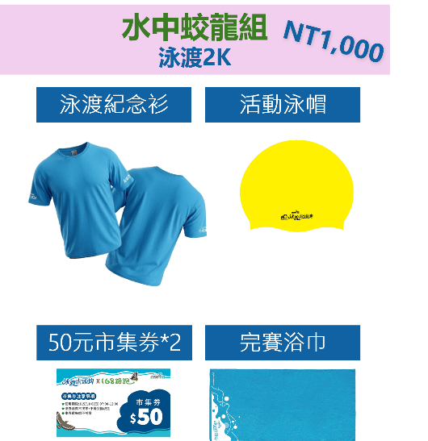
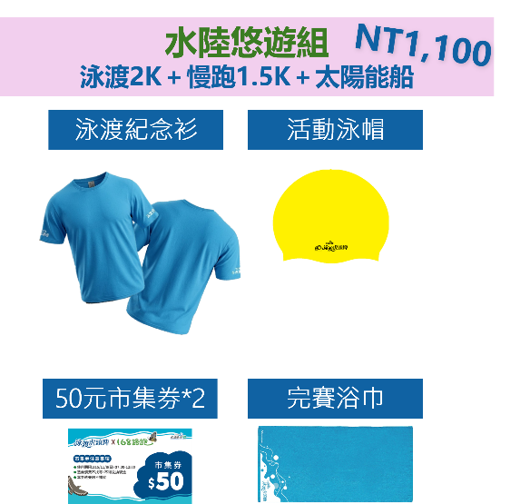
匯款資訊 |  |  |  | 隊員姓名 | 尺寸 | 總數
玉山銀行 楠梓分行 | 帳號 | 戶名 | 1 |  | S
808 | 0646940213838 | 何海智慧永續顧問有限公司 | 2 |  | M
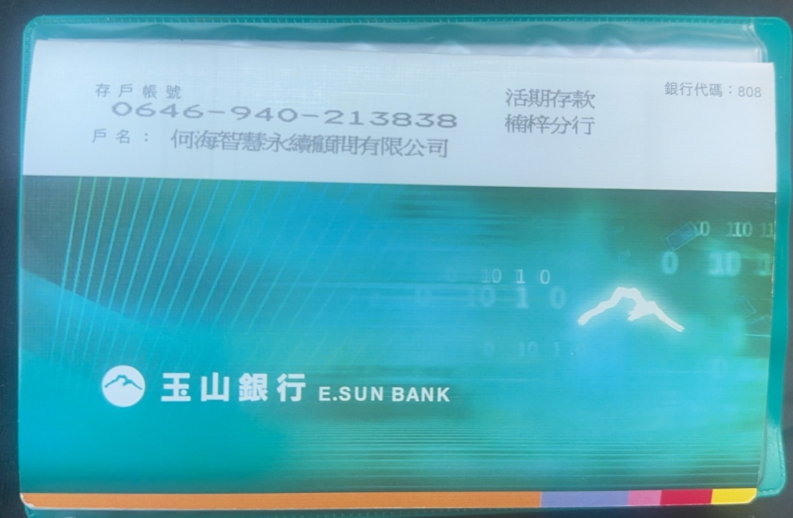
 |  |  | 3 |  | L
 |  |  | 4 |  | XL
 |  |  | 5 |  | 2L
 |  |  | 6 |  | 3L
 |  |  | 7 |  | 4L
 |  |  | 8 |  | 5L
 |  |  | 9 |  |  | 0
 |  |  | 10
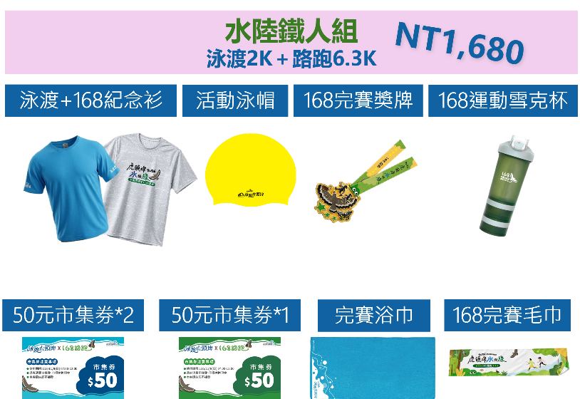
 |  |  | 11
 |  |  | 12
 |  |  | 13
 |  |  | 14
 |  |  | 15
 |  |  | 16
 |  |  | 17
 |  |  | 18
 |  |  | 19
 |  |  | 20
聯繫方式 | fanho550@gmail.com |  | 21
 |  |  | 22
 |  |  | 23
 |  |  | 24
 |  |  | 25
 |  |  | 26
 |  |  | 27
 |  |  | 28
 |  |  | 29
 |  |  | 30
 |  |  | 31
 |  |  | 32
 |  |  | 33
 |  |  | 34
 |  |  | 35
 |  |  | 36
 |  |  | 37
 |  |  | 38
 |  |  | 39
 |  |  | 40
 |  |  | 41
 |  |  | 42
 |  |  | 43
 |  |  | 44
 |  |  | 45
 |  |  | 46
 |  |  | 47
 |  |  | 48
 |  |  | 49
 |  |  | 50
 |  |  | 51
 |  |  | 52
 |  |  | 53
 |  |  | 54
 |  |  | 55
 |  |  | 56
 |  |  | 57
 |  |  | 58
 |  |  | 59
 |  |  | 60
 |  |  | 61
 |  |  | 62
 |  |  | 63
 |  |  | 64
 |  |  | 65
 |  |  | 66
 |  |  | 67
 |  |  | 68
 |  |  | 69
 |  |  | 70

